Worksheet
Изображение* | ID | Код | Артикул* | Название товара* | Цена, руб.* | Наличие | Единица измерения | Ваш заказ | 0
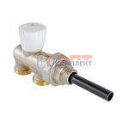 | 819028 | VLC-611023 | VT.022.N.E04050 | Инжекторный узел для подкл. рад. 1/2"х50% (5 /40шт) | 3 362.00 руб. | >50 | шт |  | 0
 | 819029 | VLC-611024 | VT.022.N.E04100 | Инжекторный узел для подкл. рад. 1/2"х100% (5 /40шт) | 3 362.00 руб. | >50 | шт |  | 0
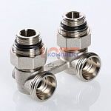 | 819033 | VLC-611028 | VT.345.KNA.E04 | Узел угловой для нижн. Подкл. Рад. (c компл. адаптеров 1/2"), 3/4хЕвроконус | 1 496.00 руб. | >100 | шт |  | 0
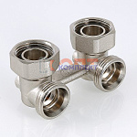 | 819032 | VLC-611027 | VT.345.NA.05 | Узел нижнего подключения радиатора, угловой (1 /40шт) | 0.00 руб. | 0 | шт |  | 0
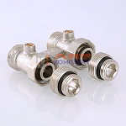 | 819031 | VLC-611026 | VT.345K.N.E04 | Узел для нижнего подкл. рад. (комплект) (9 /54шт) | 1 149.00 руб. | >10 | шт |  | 0
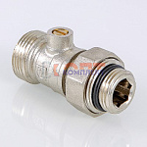 | 819030 | VLC-611025 | VT.345R.N.05 | Кран для нижнего подкл. рад. (25 /150шт) | 538.00 руб. | >100 | шт |  | 0
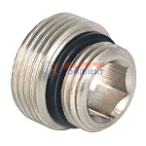 | 819034 | VLC-611029 | VT.AVK01.N.E04 | Адаптер для узла нижнего подкл. рад., Евроконус х 1/2" (10 /400шт) | 140.00 руб. | >100 | шт |  | 0
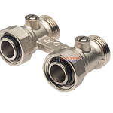 | 825202 | RAR-210024 |  | узел для нижн. подкл. рад. ПРЯМОЙ 3/4 евроконус без адаптеров | 673.81 руб. | >25 | шт |  | 0
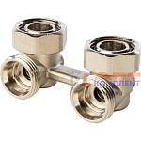 | 825203 | RAR-210025 |  | узел для нижн. подкл. рад. УГЛОВОЙ 3/4 евроконус без адаптеров | 713.80 руб. | 4 | шт |  | 0
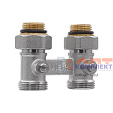 | 824683 | RAR-210009 | VR308 | Узел для нижн. подкл. рад. прямой (c компл. адаптеров 1/2"), 3/4хЕвроконус (4/50шт) | 1 188.95 руб. | >25 | шт |  | 0
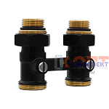 | 880047 | VER-000637 | VR308-C | Узел нижнего подключения радиатора, 3/4" ПРЯМОЙ ЧЕРНЫЙ с адаптерами (48/1шт) | 1 066.77 руб. | >10 | шт |  | 0
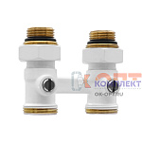 | 880048 | VER-000638 | VR308-F | Узел нижнего подключения радиатора, 3/4" ПРЯМОЙ БЕЛЫЙ с адаптерами (48/1шт) | 1 090.48 руб. | >10 | шт |  | 0
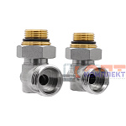 | 825201 | RAR-210023 | VR309 | Узел для нижн. подкл. рад. угловой (c компл. адаптеров 1/2"), 3/4хЕвроконус (5/50шт) | 1 147.01 руб. | >25 | шт |  | 0
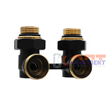 | 880049 | VER-000639 | VR309-C | Узел нижнего подключения радиатора, 3/4" УГЛОВОЙ ЧЕРНЫЙ с адаптерами (48/1шт) | 1 114.19 руб. | 10 | шт |  | 0
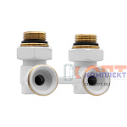 | 880050 | VER-000640 | VR309-F | Узел нижнего подключения радиатора, 3/4" УГЛОВОЙ БЕЛЫЙ с адаптерами (48/1шт) | 1 139.72 руб. | >10 | шт |  | 0
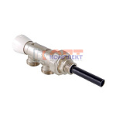 | 818967 | VLC-612009 | VT.025.N.E04050 | Инжекторный узел для подкл. рад.. 1/2"x50% (5 /40шт) | 4 424.00 руб. | 5 | шт |  | 0
 | 818968 | VLC-612010 | VT.025.N.E04100 | Инжекторный узел для подкл. рад.. 1/2"x100% (5 /40шт) | 4 424.00 руб. | >50 | шт |  | 0
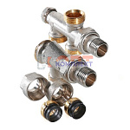 | 818965 | VLC-612007 | VT.225K.N.E04050 | Термостатический узел для нижнего подкл. рад. Однотрубная система (комплект) 1/2"х50% (1 /32шт) | 4 721.00 руб. | >25 | шт |  | 0
 | 818966 | VLC-612008 | VT.225K.N.E04100 | Термостатический узел для нижнего подкл. рад. Двухтрубная система (комплект) 1/2"х100% (1 /32шт) | 4 410.00 руб. | >25 | шт |  | 0
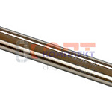 | 818959 | VLC-612001 | VT.AD304.0.1000 | Трубка из нерж. стали D=15 мм, L=1 м (1 /50шт) | 751.00 руб. | >100 | шт |  | 0
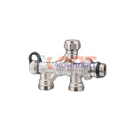 | 825198 | RAR-210019 | VR318 | Узел ниж подключ рад 4-х ход 1 и 2 труб система, вращение 360* ViEiR (компл VR321A+VR318A) (50/1шт) | 1 048.54 руб. | 5 | шт |  | 0
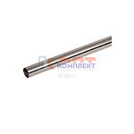 | 827059 | RAR-120022 | VR318A | Трубка из нерж. стали D=15 мм, L=600мм (1 /50шт) | 455.89 руб. | >10 | шт |  | 0
 | 832482 | RAR-120023 | VR320A | Трубка нержавеющая ф12*450мм ViEiR (1шт) | 390.24 руб. | >10 | шт |  | 0
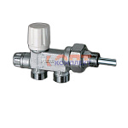 | 825200 | RAR-210022 | VR320 | Узел термост для одноточеч ниж подключ рад (M30X1,5) 1 и 2 труб система (исполь с VR320A) (30/1шт) | 1 920.19 руб. | >10 | шт |  | 0
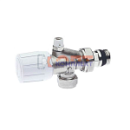 | 825197 | RAR-210018 | VR321A | Клапан термостатич. (M30X1,5) осевой для рад. с воздух. и доп. упл. (компл VR318+VR318A) (1/50шт) | 842.48 руб. | 4 | шт |  | 0
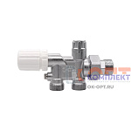 | 879954 | VER-000537 | VR339 | Термостатический узел одноточечный нижней установки радиатора 1/2" "ViEiR" (60/1шт) | 1 748.78 руб. | 10 | шт |  | 0
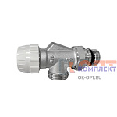 | 825187 | RAR-120018 | VR349 | Клапан ОСЕВОЙ термостатич. (M30X1,5) 3/4"ЕВРОКОНУС х1/2" ViEiR (комплект + VR350+VR318A) (60/1шт) | 645.53 руб. | >50 | шт |  | 0
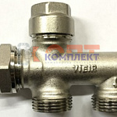 | 825199 | RAR-210021 | VR350 | Узел ниж подключ 4-х ходовой двухтруб система 100% ViEiR (исполь с VR 349 + VR318A (50/1шт) | 862.54 руб. | >10 | шт |  | 0
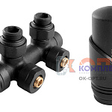 | 879082 | VIV-101020 |  | Комплект НИЖНИЙ термостатический УГЛОВОЙ 1/2" АНТРАЦИТ (черный матовый) блистер VIVALDO (20шт)С | 5 790.00 руб. | >10 | шт |  | 0
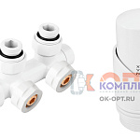 | 879080 | VIV-101018 |  | Комплект НИЖНИЙ термостатический УГЛОВОЙ 1/2" БЕЛЫЙ в блистере VIVALDO (20шт)В | 5 790.00 руб. | >10 | шт |  | 0
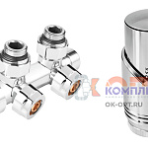 | 879079 | VIV-101017 |  | Комплект НИЖНИЙ термостатический УГЛОВОЙ 1/2" ХРОМ в блистере VIVALDO (20шт)С | 5 590.00 руб. | >10 | шт |  | 0
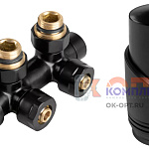 | 879081 | VIV-101019 |  | Комплект НИЖНИЙ термостатический УГЛОВОЙ 1/2" ЧЕРНЫЙ в блистере VIVALDO (20шт)В | 5 790.00 руб. | >10 | шт |  | 0

